Sheet1
数据描述性分析：零食店铺订单数据分析
【任务要求】
平均数、极差的计算

【知识要点】
平均值（Mean）：表示变量值的平均水平，包括算术平均值、加权算术平均值、调和平均值和几何平均值。 中位数（Median）：一组数据中处于最中间位置的数，中位数是将各变量值按大小排序后，处于序列中间位置的那个变量值。当变量个数为偶数时，中位数是位于中间位置的两个变量的算术平均数。 众数（Mode）：一组数据中出现频率最高的数据值，众数只有在总体上单位较多而又有明确的集中趋势的数据中才有意义。 和（Sum）：某变量的所有变量值之和。 标准差（Std.deviation）：描述变量关于均值的偏离程度； 方差（Variance）：标准差的平方，是各个观测值与其均值离差平方的均值； 最大值（Maximum）：某变量所有取值的最大值； 最小值（Minimum）：某变量所有取值的最小值； 极差（Range）：又称区域、全距，用R表示，是某变量极大值与极小值之差； 偏度（Skewness）：描述变量分布的对称程度和方向。偏度为0表示对称，大于0表示右偏，小于0表示左偏； 峰度（Kurtosis）：描述变量分布的陡峭程度。峰度为0表示陡峭程度和正态分布相同，大于0表示比正态分布陡峭，小于0表示比正态分布平缓。

【重要技能点】
数据分析选项卡的使用
描述性统计分析（重点、难点、考点）
简单的分析思路

【关键操作步骤】
分析思路：本题共2个小问题，第一个填空题需要使用数据分析的描述统计功能计算结果；第二问对热销商品的定价区间进行分析，热销的定价区间换个意思就是大多数人能够接受的价格，也就是大多数人购买的价格，平均数就是一个很好的定价标准。参考如下5个步骤：

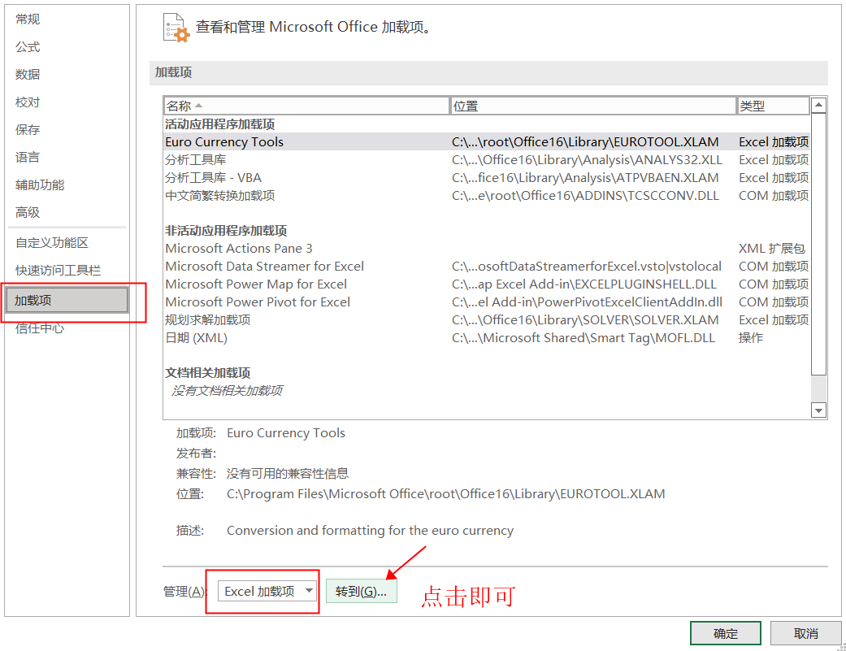
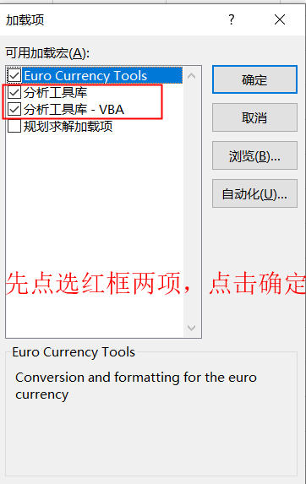
1.此题表格较大，本题只需要分析表格数据中“买家实际支付金额”这列，以下演示以此列为操作对象。 2.数据分析选项卡需要在微软的办公软件Excel中使用，wps是无法使用的，加载步骤：文件-选项-加载项-转到-点选分析工具库和分析工具库-VBA，加载项以后的操作步骤如右图：

3.点击数据选项卡-描述统计，弹出如下对话框，输入区域是指要统计数据：$A$30:$A$77，分组方式是逐列，点击标志位于第一行（因为第一行就是表头文字），输出区域自己设置在表格的空白区域即可，点选汇总统计后点击确定。

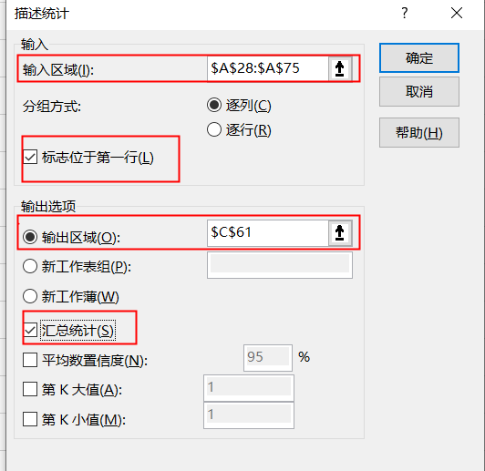
买家实际支付金额
119
98.7
72.6
53.8
46.5
44.71
42.8
40.6
39.8
39.8
38.9 | 4.确定后结果如右图，平均值是33.88，极差是105.66（注意题目要求保留2位小数） 5.产品的定价要符合大多数人购买单价，建议定价在平均值附近即可；参考答案如下： 过求平均值说明销售商品的购买金额主要集中在33.88元左右，但是极差是105.66，说明销售商品的金额最高和最低价差距较大，从店铺的客户定位考虑，建议商品的定价主要集中在平均值附近较好，价位也是客户比较容易接受的价格。 | 买家实际支付金额
38.9
38.9 |  | 平均 | 33.88
37.97 |  | 标准误差 | 2.80
36.93 |  | 中位数 | 26.88
34.67 |  | 众数 | 23.90
33.33 |  | 标准差 | 19.20
33.06 |  | 方差 | 368.55
28.8 |  | 峰度 | 10.13
28.46 |  | 偏度 | 2.96
28.2 |  | 区域 | 105.66
28 |  | 最小值 | 13.34
26.9 |  | 最大值 | 119.00
26.88 |  | 求和 | 1592.22
26.8 |  | 观测数 | 47.00
26.8
26.6
25
24.5
24.5
24.5
23.9
23.9
23.9
23.9
23.9
23.9
23.9
23.9
23.9
23.33
23.33
21.97
21.8
18.8
17.64
13.34

